Estadísticas
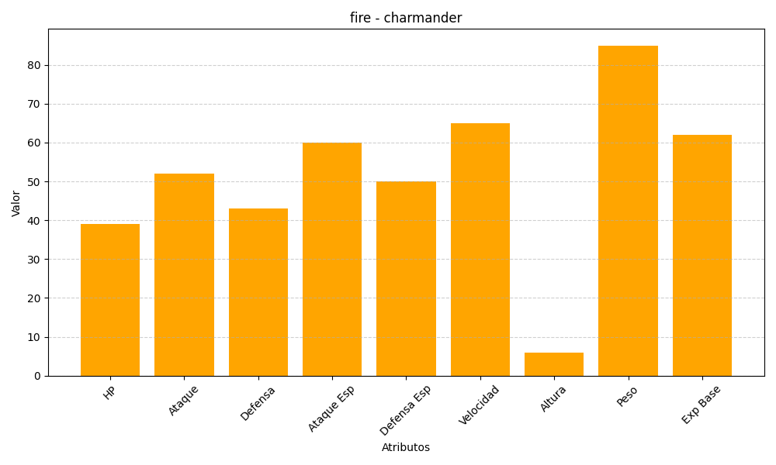
ID | Nombre | Tipo | HP | Ataque | Defensa | Ataque Especial | Defensa Especial | Velocidad | Altura | Peso | Experiencia Base
4 | charmander | fire | 39 | 52 | 43 | 60 | 50 | 65 | 6 | 85 | 62

